180608
Front-Dent cikkszám | Megnevezés | Nettó Eur | Bruttó Eur | Nettó Ft | Bruttó Ft
 |  | 315 | 1.27 |  | 1.27
Premium class / "B" osztály
A MELAG 40-es sorozatú Vacuclav autoklávjai az EN 13060 európai szabvány által előírt, "B" típusú autoklávokra vonatkozó sebesség, komfort és design elvárásokat egyesítik magukban és magasra teszik a lécet. Csomagolt eszközök esetén egy B típusú sterilizálási ciklus mindössze 17 percet vesz igénybe, beleértve a frakcionált elő vákuum előállítást valamint a szárítási folyamatot is. Csomagolás nélküli eszközök esetében a gyors program áll rendelkezésre, mely 10 percig tart. A prémium kategória autoklávjai előkelő helyezést foglalnak el a felhasználóbarát kategóriában. Főbb jellemzők: Nagyobb sebesség - a kezelőeszközök minél előbbi ismételt rendelkezésre állása Nagyobb komfort - könnyű kezelhetőség, megbízhatóság Kiemelkedő design - a csúcs biztonsági kritériumoknak való megfelelés szemmel láthatónak kell lenni Két méretben és két típusban kerül forgalomba

MG10060 | Vacuclav 40 B+ Vízhálózatról működtethető | 7189.76 | 9131.00 | 2264775 | 2876265
 | Frakcionált elő- és utóvákuum
 | Külső méret (cm): 45 x 56 x 57 (szél. x mag. x mély.)
 | Belső méret: Ø 25 cm x 35 cm
 | Tálca méret (cm): 29 x 19 x 2
 | Ürtartalom: 18 liter
 | Tálca hely: 6
 | Max. rakodási tömeg: 6 / 2 (kg, műszer/textília)
 | Súly: 56 kg
 | Három típusú tálca/kazetta tartó választási lehetőség.
 | Sterilizáló konténerrel is használható

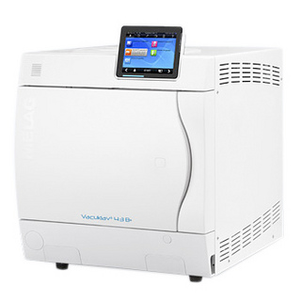
MG10064 | Vacuclav 44 B+ Vízhálózatról működtethető | 7414.91 | 9416.94 | 2335697 | 2966336
 | Frakcionált elő- és utóvákuum
 | Külső méret (cm): 45 x 56 x 68 (szél. x mag. x mély.)
 | Belső méret: Ø 25 cm x 45 cm
 | Tálca méret (cm): 42 x 19
 | Ürtartalom: 22 liter
 | Tálca hely: 6
 | Max. rakodási tömeg: 7 / 2,5 (kg, műszer/textília)
 | Súly: 59 kg
 | Három típusú tálca/kazetta tartó választási lehetőség.
 | Sterilizáló konténerrel is használható

MG10061 | Vacuclav 41 B+ Vízhálózat nélkül, önállóan működtethető | 6784.49 | 8616.31 | 2137116 | 2714137
 | Frakcionált elő- és utóvákuum
 | Külső méret (cm ): 45 x 56 x 57 (szél. x mag. x mély.)
 | Belső méret: Ø 25 cm x 35 cm
 | Tálca méret (cm): 29 x 19
 | Ürtartalom: 18 liter
 | Tálca hely: 6
 | Max. rakodási tömeg: 6 / 2 (kg, műszer/textília)
 | Súly: 58 kg
 | Három típusú tálca/kazetta tartó választási lehetőség.
 | Sterilizáló konténerrel is használható

MG10063 | Vacuclav 43 B+ Vízhálózat nélkül, önállóan működtethető | 7084.69 | 8997.56 | 2231678 | 2834232
 | Frakcionált elő- és utóvákuum
 | Külső méret (cm): 45 x 56 x 68 (szél. x mag. x mély.)
 | Belső méret: Ø 25 cm x 45 cm
 | Tálca méret (cm): 42 x 19
 | Ürtartalom: 22 liter
 | Tálca hely: 6
 | Max. rakodási tömeg: 7 / 2,5 (kg, műszer/textília)
 | Súly: 57 kg
 | Három típusú tálca/kazetta tartó választási lehetőség.
 | Sterilizáló konténerrel is használható

Pro class / "B" osztály
Vacuklav sterilizátorok: A csomagolás nélküli eszközök sterilizálási ideje mindössze 15 perc, ami a frakcionált elővákuumot és a szárítást is tartalmazza. A csomagolt eszközök esetében a sterilizálási idő 28 és 45 perc között változik annak függvényében, hogy mennyi eszközt akarunk egyszerre sterilizálni. Számos kiegészítővel használhatóak együtt az autoklávok: pl. MELAdem vízkezelő egységgel bizotsítható a folyamatos vízellátás. De a munkánkat könnyíti meg a MELAprint42, MELAflash CF-kártya író és olvasó is.

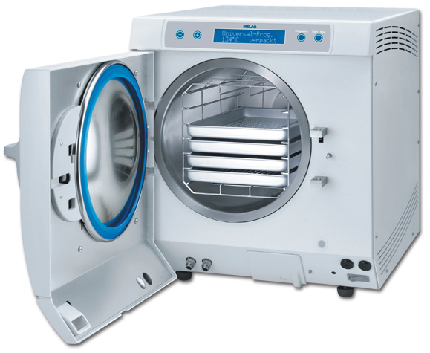
MG10054 | Vacuklav 24 B+ Vízhálózatról működtethető | 5268.49 | 6690.98 | 1659574 | 2107660
 | Frakcionált elő- és utóvákuum
 | Külsõ méret (cm): 42,5 x 48,5 x 66 (szél. x mag. x mély.)
 | Belsõ méret : Ø 25cm x 35cm
 | Tálca méret (cm): 19 x 42 x 2 (szél. x mély. x mag.)
 | Ürtartalom : 22 liter
 | Tálca hely:5
 | Max. rakodási tömeg: 7 / 2,5 (kg, műszer/textília)
 | Súly: 49 kg
 | Három típusú tálca/kazetta tartó választási lehetőség:
 | Sterilizáló konténerrel is használható

MG10050 | Vacuklav 30 B+ Vízhálózatról működtethető | 4908.25 | 6233.48 | 1546099 | 1963546
 | Frakcionált elő- és utóvákuum
 | Külsõ méret (cm): 42,5 x 48,5 x 57 (szél. x mag. x mély.)
 | Belsõ méret : Ø 25 cm x 35 cm
 | Tálca méret (cm): 19 x 29 x 2 (szél. x mély. x mag.)
 | Ürtartalom: 17 liter
 | Tálca hely: 5
 | Max. rakodási tömeg: 5 / 2 (kg, műszer/textília)
 | Súly: 44 kg
 | Három típusú tálca/kazetta tartó választási lehetőség.
 | Sterilizáló konténerrel is használható

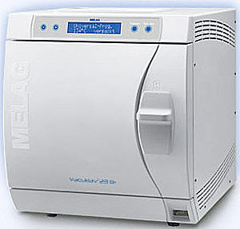
MG10051 | Vacuklav 31 B+ Vízhálózat nélkül, önállóan működtethető | 5358.55 | 6805.36 | 1687943 | 2143688
 | Frakcionált elő- és utóvákuum
 | Külső méret (cm): 42,5 x 48,5 x 57 (szél. x mag. x mély.)
 | Belső méret: Ø 25 cm x 35 cm
 | Tálca méret (cm): 29 x 19
 | Ürtartalom: 17 liter
 | Tálca hely: 5
 | Max. rakodási tömeg: 5 / 1,8 (kg, műszer/textília)
 | Súly: 44 kg
 | Három típusú tálca/kazetta tartó választási lehetőség:
 | Sterilizáló konténerrel is használható

MG10053 | Vacuklav 23 B+ Vízhálózat nélkül, önállóan működtethető | 5538.67 | 7034.11 | 1744681 | 2215745
 | Frakcionált elő- és utóvákuum
 | Külső méret (cm): 42,5 x 48,5 x 72 (szél. x mag. x mély.)
 | Belső méret: Ø 25 cm x 45 cm
 | Tálca méret (cm): 42 x 19
 | Ürtartalom: 22 liter
 | Tálca hely: 5
 | Max. rakodási tömeg: 5 / 1,8 (kg, műszer/textília)
 | Súly: 48 kg
 | Három típusú tálca/kazetta tartó választási lehetőség:
 | Sterilizáló konténerrel is használható

"S" osztály
A MELAG S-osztályú ún. Euroklávjai a gõzsterilizátorok azon generációját képviselik, amelyek a vákuum és a váltakozó gõznyomás segítségével érik el a megfelelõ sterilizálási eredményt és utóbbi közreműködik a szárításban is. Egy erõs elõvákuumot követõen a gõz váltakozó nyomással (frakcionáltan) áramlik a kamrába.

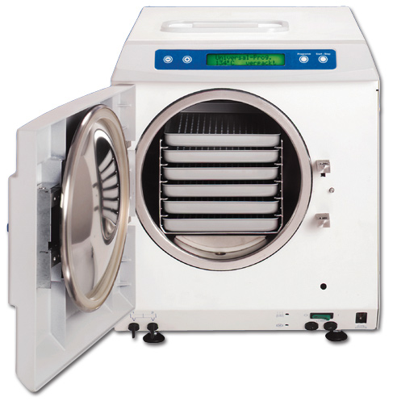
MG10056 | Euroklav 23 VS+ Gőzsterilizátor | 3812.53 | 4841.91 | 1200946 | 1525201
 | Egyszerű elő- és utóvákuum, frakcionált pulzáló nyomás + szárítás
 | Mikroprocesszor vezérlés, magyar menürendszer.
 | Nyomtató csatlakoztatás, sterilizációs folyamatok dokumentálása (opció).
 | Külsõ méret (cm): 42,5 x 48,5 x 66 (szél. x mag. x mély.)
 | Belsõ méret: Ø 25 cm x 45 cm
 | Tálca méret (cm): 19 x 42 x 2 (szél. x mély. x mag.)
 | Ûrtartalom: 22 liter
 | Tálca hely: 5
 | Maximális rakodási tömeg: 4/1 (eszköz/textília - kg)
 | Súly: 43 kg

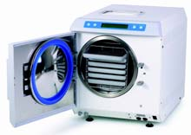
MG10057 | Euroklav 29 VS+ Gőzsterilizátor | 3842.55 | 4880.03 | 1210402 | 1537210
 | Egyszerű elő- és utóvákuum, frakcionált pulzáló nyomás + szárítás
 | Mikroprocesszor vezérlés, magyar menürendszer.
 | Nyomtató csatlakoztatás, sterilizációs folyamatok dokumentálása (opció).
 | Külsõ méret (cm): 42,5 x 48,5 x 57 (szél. x mag. x mély.)
 | Belsõ méret: Ø 25 cm x 35 cm
 | Tálca méret (cm): 19 x 29 x 2 (szél. x mély. x mag.)
 | Ûrtartalom: 18 liter
 | Tálca hely: 5
 | Maximális rakodási tömeg: 3 / 0,8 (kg)
 | Súly: 43 kg

Standard class / "N" osztály
Tömör, csomagolatlan vagy egyszerű nagy üregű műszerek, vagy kis mennyiségű csomagolatlan textíliák sterilizálásához.

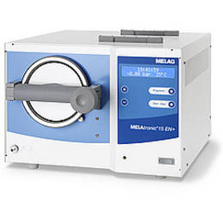
MG10615 | MELAtronic 15EN Autokláv | 2311.53 | 2935.64 | 728132 | 924728
 | Frakcionált, mikroprocesszor vezérlés gravitációs elven működõ
 | autokláv. S" és "N" programok
 | Innovatív vízkezelési rendszer. Magyar nyelvû menü rendszer.
 | Nyomtató csatlakoztatás, sterilizációs folyamatok dokumentálása (opció).
 | Külsõ méret (cm): 44 x 33 x 50 (szél. x mag. x mély.)
 | Belsõ méret: Ø 15 cm x 38 cm
 | Tálcaméret (cm): 35 x 12 x 2 cm (mély. x szél. x mag.)
 | Ürtartalom: 7 liter
 | Tálca hely: 3
 | Maximális rakodási tömeg: 2 / 0,15 (eszköz/textília - kg)
 | Súly: 19 kg

MG10523 | MELAtronic 23EN Autokláv | 2731.81 | 3469.40 | 860520 | 1092861
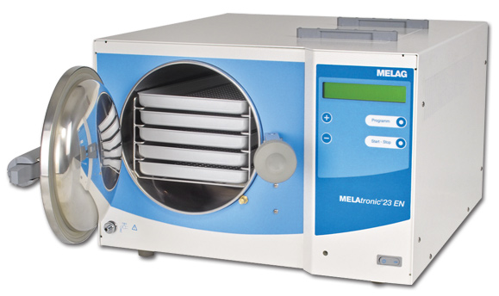 | Frakcionált, mikroprocesszor vezérlés gravitációs elven működõ
 | autokláv. S" és "N" programok
 | Innovatív vízkezelési rendszer. Magyar nyelvû menü rendszer.
 | Nyomtató csatlakoztatás, sterilizációs folyamatok dokumentálása (opció).
 | Külsõ méret (cm): 52 x 38 x 59 (szél. x mag. x mély.)
 | Belsõ méret: Ø 23 cm x 45 cm
 | Tálcaméret (cm): 42 x 19 x 2 cm (mély. x szél. x mag.)
 | Ürtartalom: 19 liter
 | Tálca hely: 5. Az árban foglalt tálcák száma: 3
 | Maximális rakodási tömeg: 4 / 0,5 (eszköz/textília - kg)
 | Súly: 30 kg

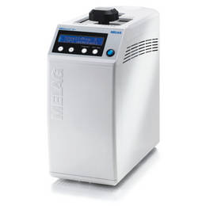
MG10012 | MELAquick 12+ Autokláv | 3212.13 | 4079.40 | 1011820 | 1285012
 | Compact. Gyors. Erős, Költséghatékony. (sűrített levegős csatlakozás)
 | Két beteg kezelése között csak 7 perc a sterilizálási idő
 | kézidaradokat, turbinát, akár 12 db azonalli sterilizálása ( max: 20cm-ig)
 | Három S osztályú program
 | Minden program összhangban az EN 13060 európai szabvánnyal.
 | Külsõ méret (cm): 25,5 x 45 (szél. x mély.)

Hőlégsterilizátorok
Fontos tudnivaló: turbinákat, könyökdarabokat soha ne sterilizáljunk hõlégben, mert az minõségkárosodáshoz vezet!
MG00075 | Dry-heat Sterilizer 75 incl. 2 trays | #REF! | #REF! | #REF! | #REF!
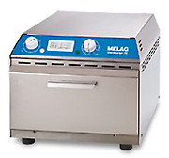
 | Hatákony légfűtéses sterilizátor
 | A program módot irányítja egy termosztát és egy időmérő
 | Hőmérséklet szabályozó : 60 ° C - 220 ° C
 | Külső méret (cm): 40 x 31 x 26
 | Belső méret (cm): 29,5 x 19,5 x 7,5
 | Két típusú tálca/kazetta tartó választási lehetőség:
 | Tálca méret (cm): 29 x 19 Kazetta méret (cm): 29 x 19
 | Ürtartalom:4,3 liter
 | Tálca hely: 2 / kazetta hely: 1
 | Maximális rakodási tömeg: ?? (kg)
 | Súly:12kg

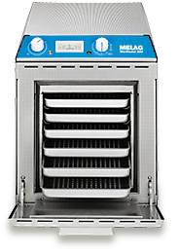
MG00205 | Dry-heat Sterilizer 205 incl. 3 trays | 773.01 | 981.73 | 243499 | 309243
 | Hatákony légfűtéses sterilizátor
 | A program módot irányítja egy termosztát és egy időmérő
 | Hőmérséklet szabályozó : 60 ° C - 220 ° C
 | Külső méret (cm): 31 x 47 x 38,5
 | Belső méret (cm): 19 x 36 x 20
 | Két típusú tálca/kazetta tartó választási lehetőség:
 | Tálca méret (cm): 29 x 19 Kazetta méret (cm): 36 x 18
 | Ürtartalom: 14 liter
 | Tálca hely:6 / kazetta hely: 3
 | Maximális rakodási tömeg: ?? (kg)
 | Súly:17kg

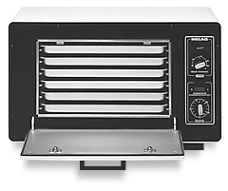
MG10255 | Dry-heat Sterilizer 255 incl. 3 trays | 870.58 | 1105.63 | 274232 | 348274
 | Hatákony légfűtéses sterilizátor
 | A program módot irányítja egy termosztát és egy időmérő
 | Hőmérséklet szabályozó : 60 ° C - 220 ° C
 | Külső méret (cm): 62 x 32 x 39
 | Belső méret (cm): 50 x 21 x 20
 | Két típusú tálca/kazetta tartó választási lehetőség:
 | Tálca méret (cm): 29 x 19 Kazetta méret (cm): 42 x 18
 | Ürtartalom: 21 liter
 | Tálca hely:
 | Maximális rakodási tömeg:??(kg)
 | Súly: 22 kg

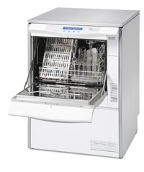
Mosás, Fertőtlenítés és Száratás
MG10021 | MELAtherm DTB (1x 230V) incl. basic rack + injector | 9096.03 | 11551.95 | 2865248 | 3638865
 | Termikus fertőtlenítő
 | Teljes egészében megfelel az új európai EN 15883 szabványnak .
 | Mosás + fertőtlenítés + szárítás
 | Külső méret (cm): 60 x 124 x 60 /kijelzővel 68 (szél. x mag. x mély.)

Vízkezelő egységek
MG01049 | MELAdem 40 demineralizált vizet elõállító készülék | 337.72 | 428.91 | 106383 | 135106
 | Euroklav, Vacuklav és Vacuquick autoklávokhoz közvetlenül csatlakoztatható demineralizált vizet elõállító egység. Az ioncsere révén a kálcium és a magnézium ionokat hidrogén és hidroxyl ionokra cseréli ki. Folyamatosan ellenõrzi az elõállított víz minõségét. A fordított ozmózis elvén működik

 | Külsõ méret (cm): 32 x 15 x 35 (szél. x mély. x mag.)
 | Tömeg (gyantával): 2,4 kg

MG01047 | MELAdem 47 demineralizált vizet elõállító készülék | 990.66 | 1258.13 | 312057 | 396312
 | Euroklav, Vacuklav és Vacuquick autoklávokhoz közvetlenül csatlakoztatható demineralizált vizet elõállító egység. Az ioncsere révén a kálcium és a magnézium ionokat hidrogén és hidroxyl ionokra cseréli ki. Folyamatosan ellenõrzi az elõállított víz minõségét. A fordított ozmózis elvén működik

 | Külsõ méret (cm): 39 x 15 x 47 (szél. x mély. x mag.)
 | Tároló tartály: Ø 24 cm x 51 cm

MG01065 | MELAdest 65 desztilláltvizet elõállító készülék. | 300.20 | 381.25 | 94563 | 120095
 | Külsõ méret : Ø25 cm x 38 cm (átm. x mag.)
 | Víztartály : Ø18 cm x 20 cm (átm. x mag.)
 | Víztartály ûrtartaloma: 4 liter
 | Tömeg: 4,2 kg
 | Óránként kinyerhetõ desztillált víz: kb. 0,7 l

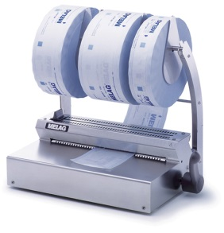
Csomagolás
MG10211 | MELAseal 100+ fóliahegesztő készülék | 390.26 | 495.63 | 122931 | 156123
 | Külsõ méret (cm): 41,5 x 24 x 15 (szél. x mély. x mag.)
 | Tömeg: 5,4 kg
 | A készülék segítségével 4 mp alatt biztonságos hegesztés készíthetõ.
 | Hegesztési szélesség: 10 mm

MG10010 | MELAseal Pro fóliahegesztő készülék | 1801.19 | 2287.52 | 567376 | 720567
 | Külsõ méret (cm): 46 x 30 x 15,5 (szél. x mély. x mag.)
 | Tömeg: 11,4 kg
 | Sebesség: 8 méter / perc

MG00116 | reel dispenser wall (fali tekercs adagoló) | 345.23 | 438.44 | 108747 | 138109

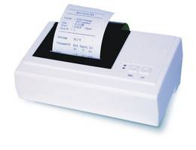
Dokumentáció
MG01042 | MELAprint 42 Sterilizálási "napló" nyomtató | 465.31 | 590.94 | 146572 | 186146
 | S" Class, Pro Class, MELAtronic EN és Cliniklav 25 készülékekhez csatlakoztatható A következõ adatok nyomtatja: - kiválasztott program, - dátum, idõ, aktuális tétel száma, - az aktuális hõmérséklet, nyomás és vákuum értékek - visszaigazolás a sikeresen végrehajtott programról, - a megengedettõl való eltérések

 | Egy további hálózati adapterrel (cikkszám: 40295) kell csatlakoztatni prémium osztályhoz
 | vagy a Vacuquick és MELAtherm mosó fertőtlenítőhöz

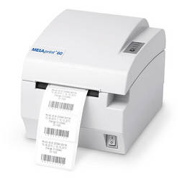
MG01160 | MELAprint 60 Cimkenyomtató | 975.65 | 1239.07 | 307329 | 390307
 | Közvetlen kommunikáció a Vacuclav prémium osztályos autoklávjaival.
 | Csatlakoztatható közvetlenül a hálózati interfészen.
 | Amikor a sterilizálási program sikeresen befejeződött, cimkét nyomtathatunk a becsomagolt eszközökre.

MG01039 | MELAflash Compact flash kártya író | 465.31 | 590.94 | 146572 | 186147
 | "S" Class, Pro Class, MELAtronic EN és Cliniklav 25 készülékekhez csatlakoztatható. Tartalmazza a Compact Flash kártyát és kártya olvasót is. A következõ adatok tárolódnak el a CF kártyán: - kiválasztott program, - dátum, idõ, batch szám, - a praxisban üzemelõ autokláv szériaszáma, - az aktuális hõmérséklet, nyomás és vákuum értékek - visszaigazolás a sikeresen végrehajtott programról, - a megengedettõl való eltérések

Indikátorok
MG01080 | MELAcontrol | 142.59 | 181.09 | 44917 | 57045
 | Helix-Indikátor csíkok B tipusú autoklávokhoz és cliniklavokhoz
 | Teljes egészében megfelel az új európai EN 867-5 szabványnak .

